상품제안서
에코라이프 다기능 등산 백팩 | 상품코드: S28065

 |  |  |  |  |  |  | 02-713-8555 | www.synergygift.co.kr
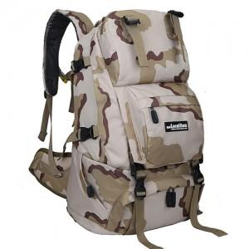

【상세/제작정보】

【인쇄/포장옵션】 | 실크 / 포장불가능

【공급단가】 | 수량 | 50~ | 100~ | 500~ | 1,000~ | 2,000~
*VAT별도 | 단가 | 35,230원 | 33,930원 | 32,620원 | 31,320원 | 30,530원

【상품 URL】 | https://www.synergygift.co.kr:443/src/goods_detail.php?gdno=28065

